测试记录
用例编号 | 测试标题 | 执行日期 | 执行人 | 执行环境 | 测试结果 | 实际结果/缺陷描述 | 执行前截图 | 执行结果截图
ACT-H-001 | 点击活动图标开始计时 | 2026-09-12 | XCUITest | iPhone 17 Pro 模拟器 | 通过 | XCUITest 验证通过 | 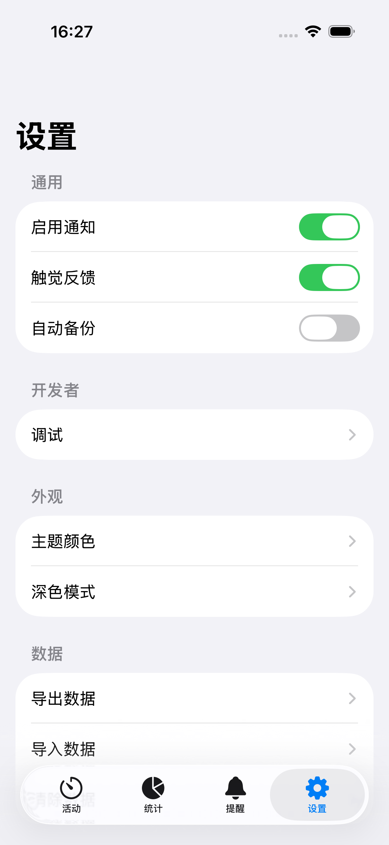 | 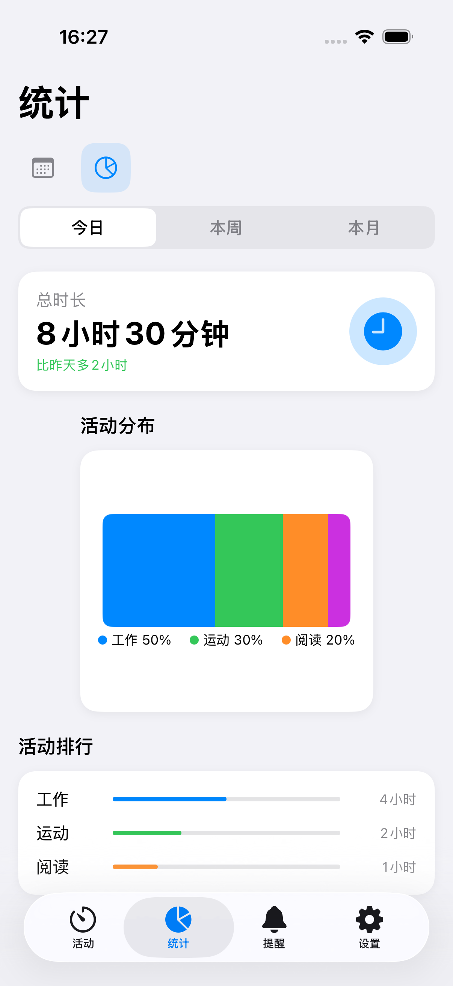
ACT-H-002 | 同时记录多项活动 | 2026-09-12 | XCUITest | iPhone 17 Pro 模拟器 | 通过 | XCUITest 验证通过 |  | 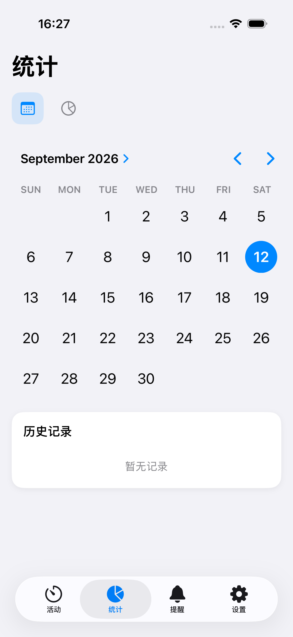
ACT-H-003 | 重复点击同一活动不产生多条记录 | 2026-09-12 | XCUITest | iPhone 17 Pro 模拟器 | 通过 | XCUITest 验证通过
ACT-H-004 | 0.8s 内连点只启动一个活动 | 2026-09-12 | XCUITest | iPhone 17 Pro 模拟器 | 通过 | XCUITest 验证通过
ACT-H-005 | 停止记录并写入历史 | 2026-09-12 | XCUITest | iPhone 17 Pro 模拟器 | 通过 | XCUITest 验证通过
ACT-H-006 | 跨日记录正确归属与保存 | 2026-09-12 | XCUITest | iPhone 17 Pro 模拟器 | 通过 | XCUITest 验证通过
ACT-H-007 | 重启后进行中记录继续计时 | 2026-09-12 | XCUITest | iPhone 17 Pro 模拟器 | 通过 | XCUITest 验证通过
ACT-H-008 | 编辑模式切换与活动删除 | 2026-09-12 | XCUITest | iPhone 17 Pro 模拟器 | 通过 | XCUITest 验证通过
ACT-M-001 | 活动类型管理入口与列表 | 2026-09-12 | XCUITest | iPhone 17 Pro 模拟器 | 通过 | XCUITest 验证通过 | 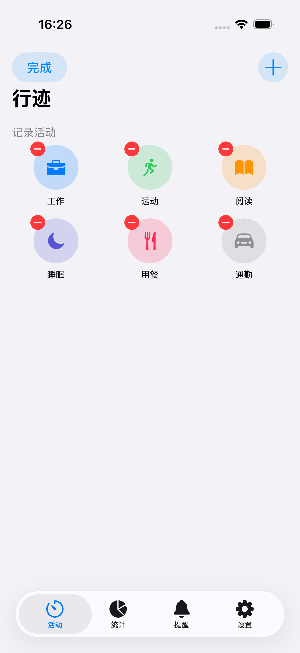
ACT-M-002 | 新增自定义活动类型 | 2026-09-12 | XCUITest | iPhone 17 Pro 模拟器 | 通过 | XCUITest 验证通过
ACT-M-003 | 名称为空时保存 | 2026-09-12 | XCUITest | iPhone 17 Pro 模拟器 | 通过 | XCUITest 验证通过
ACT-M-004 | 删除活动类型 | 2026-09-12 | XCUITest | iPhone 17 Pro 模拟器 | 通过 | XCUITest 验证通过
ACT-M-005 | 删除被进行中记录使用的类型 | 2026-09-12 | XCUITest | iPhone 17 Pro 模拟器 | 通过 | XCUITest 验证通过
ACT-R-001 | 添加每日提醒生成卡片 | 2026-09-12 | XCUITest | iPhone 17 Pro 模拟器 | 通过 | XCUITest 验证通过 | 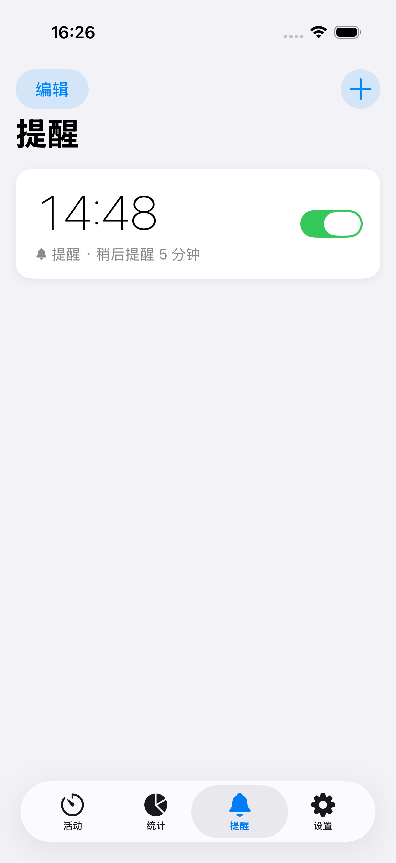
ACT-R-002 | 启用/停用提醒 | 2026-09-12 | XCUITest | iPhone 17 Pro 模拟器 | 通过 | XCUITest 验证通过
ACT-R-003 | 删除提醒并撤销通知 | 2026-09-12 | XCUITest | iPhone 17 Pro 模拟器 | 通过 | XCUITest 验证通过
ACT-R-004 | 闹钟持续提醒设置 | 2026-09-12 | XCUITest | iPhone 17 Pro 模拟器 | 通过 | XCUITest 验证通过
ACT-R-005 | 到点时 iPhone/iWatch 同时提醒 | 2026-09-12 | XCUITest | iPhone 17 Pro 模拟器 | 通过 | XCUITest 验证通过
ACT-R-006 | 提醒自动延续未来 3 天 | 2026-09-12 | XCUITest | iPhone 17 Pro 模拟器 | 通过 | XCUITest 验证通过
ACT-R-007 | 连续 3 天未打开停止提醒 | 2026-09-12 | XCUITest | iPhone 17 Pro 模拟器 | 通过 | XCUITest 验证通过
ACT-R-008 | 开始活动即取消当日闹钟 | 2026-09-12 | XCUITest | iPhone 17 Pro 模拟器 | 通过 | XCUITest 验证通过
ACT-R-009 | 删除提醒后历史同步清理 | 2026-09-12 | XCUITest | iPhone 17 Pro 模拟器 | 通过 | XCUITest 验证通过
ACT-L-002 | 进行中记录标识 | 2026-09-12 | XCUITest | iPhone 17 Pro 模拟器 | 通过 | XCUITest 验证通过 | 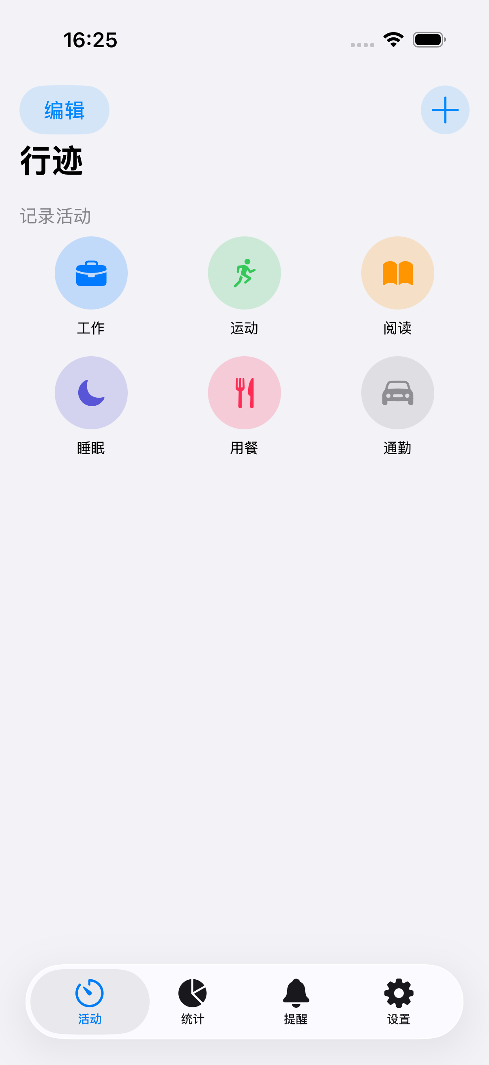
ACT-L-003 | 已结束记录显示开始时间与时长 | 2026-09-12 | XCUITest | iPhone 17 Pro 模拟器 | 通过 | XCUITest 验证通过
ACT-L-004 | 左滑删除历史记录 | 2026-09-12 | XCUITest | iPhone 17 Pro 模拟器 | 通过 | XCUITest 验证通过
ACT-L-005 | 左滑删除进行中记录 | 2026-09-12 | XCUITest | iPhone 17 Pro 模拟器 | 通过 | XCUITest 验证通过
ACT-S-001 | 统计页总时长与记录一致 | 2026-09-12 | XCUITest | iPhone 17 Pro 模拟器 | 通过 | XCUITest 验证通过
ACT-S-002 | 活动分布图分段正确 | 2026-09-12 | XCUITest | iPhone 17 Pro 模拟器 | 通过 | XCUITest 验证通过
ACT-S-003 | 活动排行按时长降序 | 2026-09-12 | XCUITest | iPhone 17 Pro 模拟器 | 通过 | XCUITest 验证通过
ACT-S-004 | 无数据时空态显示 | 2026-09-12 | XCUITest | iPhone 17 Pro 模拟器 | 通过 | XCUITest 验证通过
ACT-ST-001 | 通知/触觉/备份开关 | 2026-09-12 | XCUITest | iPhone 17 Pro 模拟器 | 通过 | XCUITest 验证通过
ACT-ST-002 | 主题颜色与深色模式 | 2026-09-12 | XCUITest | iPhone 17 Pro 模拟器 | 通过 | XCUITest 验证通过
ACT-ST-003 | 导出/导入数据 | 2026-09-12 | XCUITest | iPhone 17 Pro 模拟器 | 通过 | XCUITest 验证通过
ACT-ST-004 | 清除全部数据需二次确认 | 2026-09-12 | XCUITest | iPhone 17 Pro 模拟器 | 通过 | XCUITest 验证通过
ACT-ST-005 | 版本/条款/隐私/帮助/好评 | 2026-09-12 | XCUITest | iPhone 17 Pro 模拟器 | 通过 | XCUITest 验证通过
ACT-W-001 | 调试页显示手表连接状态 | 2026-09-12 | XCUITest | iPhone 17 Pro 模拟器 | 通过 | XCUITest 验证通过
ACT-W-002 | 测试手表立即提醒 | 2026-09-12 | XCUITest | iPhone 17 Pro 模拟器 | 通过 | XCUITest 验证通过
ACT-W-003 | 自动测试表盘同步 | 2026-09-12 | XCUITest | iPhone 17 Pro 模拟器 | 通过 | XCUITest 验证通过
ACT-W-004 | 重排所有提醒 | 2026-09-12 | XCUITest | iPhone 17 Pro 模拟器 | 通过 | XCUITest 验证通过
ACT-W-005 | 调试清空提醒与历史，需二次确认 | 2026-09-12 | XCUITest | iPhone 17 Pro 模拟器 | 通过 | XCUITest 验证通过
ACT-P-001 | 全新安装首启空态 | 2026-09-12 | XCUITest | iPhone 17 Pro 模拟器 | 通过 | XCUITest 验证通过
ACT-P-002 | 重启后数据完整保留 | 2026-09-12 | XCUITest | iPhone 17 Pro 模拟器 | 通过 | XCUITest 验证通过
ACT-P-003 | 手机端操作同步到手表 | 2026-09-12 | XCUITest | iPhone 17 Pro 模拟器 | 通过 | XCUITest 验证通过
ACT-H-009 | ScrollView+VStack 布局与大标题 | 2026-09-12 | XCUITest | iPhone 17 Pro 模拟器 | 通过 | XCUITest 验证通过
ACT-H-010 | 顶部编辑/添加按钮样式 | 2026-09-12 | XCUITest | iPhone 17 Pro 模拟器 | 通过 | XCUITest 验证通过
ACT-S-005 | 日历/趋势图标切换 | 2026-09-12 | XCUITest | iPhone 17 Pro 模拟器 | 通过 | XCUITest 验证通过 |  | 
ACT-S-006 | 今日/本周/本月分段选择 | 2026-09-12 | XCUITest | iPhone 17 Pro 模拟器 | 通过 | XCUITest 验证通过
ACT-R-010 | 提醒卡片 UI 样式 | 2026-09-12 | XCUITest | iPhone 17 Pro 模拟器 | 通过 | XCUITest 验证通过
ACT-R-011 | 提醒页空状态显示 | 2026-09-12 | XCUITest | iPhone 17 Pro 模拟器 | 通过 | XCUITest 验证通过

